ЭВА коврики
 | Под заказ изготавливаем коврики любой ширины и длины
 | При размещении заказа просим указать кратность коробок и у вас автоматически пересчитается общее количество и сумма заказа.
 | Прайс действителен до 31.07.2026 г.
 | *Логистические услуги рассчитываются отдельно и не учтены в стоимости изделия

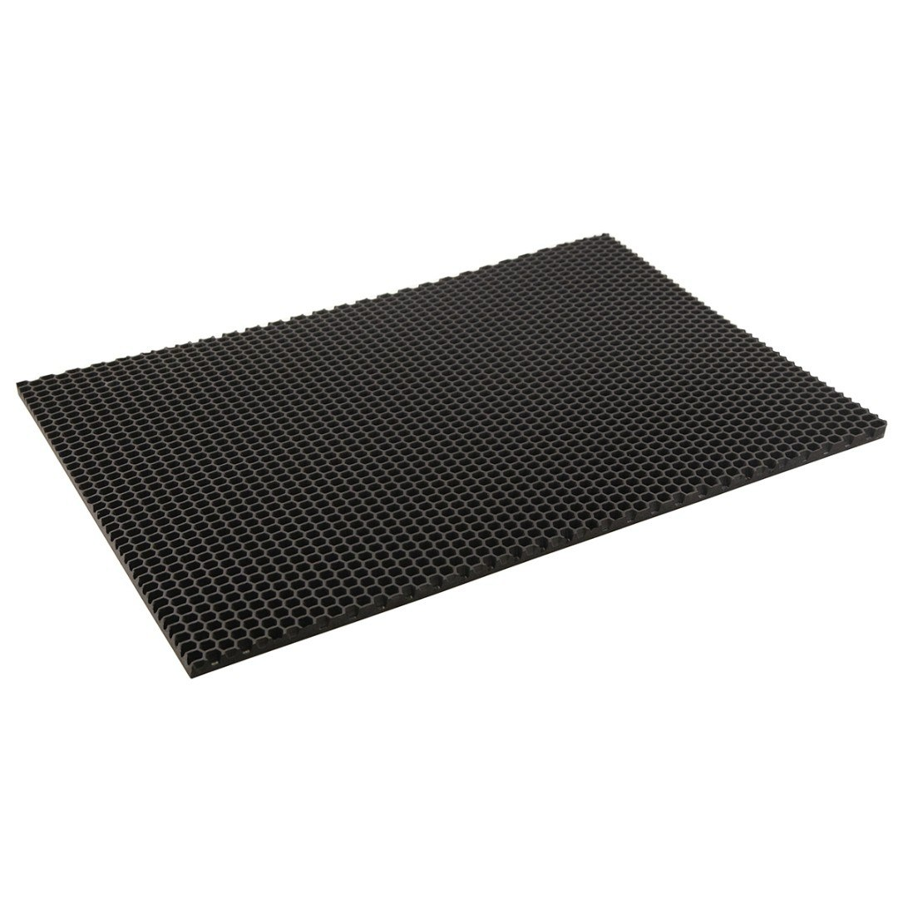
 |  |  | Артикул | Цена с учётом НДС, за единицу |  |  | ЗАКАЗ
 |  |  |  | от 20 000 единиц в ассортименте | от 10 000 единиц в ассортименте | от 5000 до 10 000 единиц в ассортименте | Кол-во штук в упаковке | Заказ (кратно упаковке) | Общее кол-во заказа | Сумма заказа 1 | Сумма заказа 2 | Сумма заказа 3
 |  | ЭВА коврики 270*340 | EVMT008060 | 74.71 ₽ | 78.45 ₽ | 82.37 ₽ | 50 |  | 0.00 | 0.00 ₽ | 0.00 ₽ | 0.00 ₽
 |  | ЭВА коврики 580*730 | EVMT250170 | 307.16 ₽ | 322.52 ₽ | 338.64 ₽ | 20 |  | 0.00 | 0.00 ₽ | 0.00 ₽ | 0.00 ₽
 |  | ЭВА коврики 500*300 | EVMT492280 | 124.52 ₽ | 130.75 ₽ | 137.29 ₽ | 20 |  | 0.00 | 0.00 ₽ | 0.00 ₽ | 0.00 ₽
 |  | ЭВА коврики 600*400 | EVMT734390 | 149.43 ₽ | 156.90 ₽ | 164.74 ₽ | 20 |  | 0.00 | 0.00 ₽ | 0.00 ₽ | 0.00 ₽
 |  | ЭВА коврики 600*800 | EVMT976500 | 265.65 ₽ | 278.93 ₽ | 292.88 ₽ | 20 |  | 0.00 | 0.00 ₽ | 0.00 ₽ | 0.00 ₽
 |  | ЭВА коврики 800*120 | EVMT121861 | 531.30 ₽ | 557.87 ₽ | 585.76 ₽ | 10 |  | 0.00 | 0.00 ₽ | 0.00 ₽ | 0.00 ₽
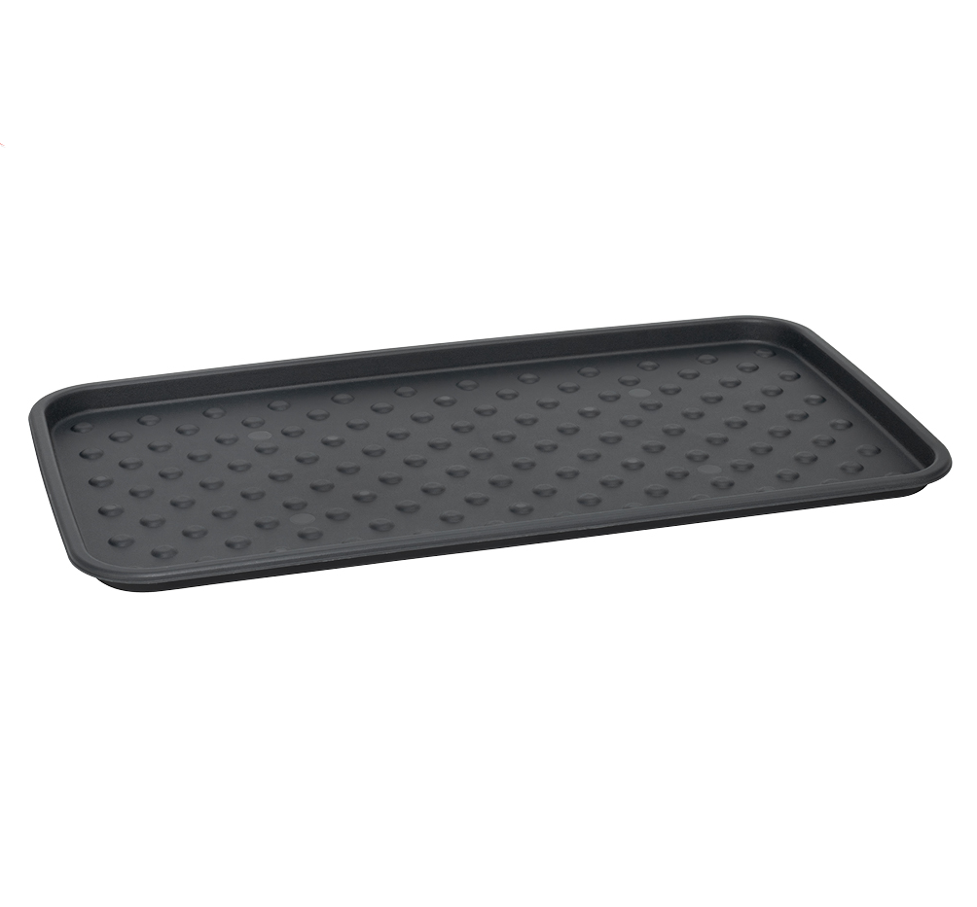 |  | Лоток для обуви 700*370*25 (2 вида рисунка) | EVMT121862 | 107.92 ₽ | 113.32 ₽ | 118.98 ₽ | 20 |  | 0.00 | 0.00 ₽ | 0.00 ₽ | 0.00 ₽
 |  |  |  |  |  |  |  | Итого: | 0.00 | 0.00 ₽ | 0.00 ₽ | 0.00 ₽

